アーキテクチャ図（ロイヤルティプログラム追加）
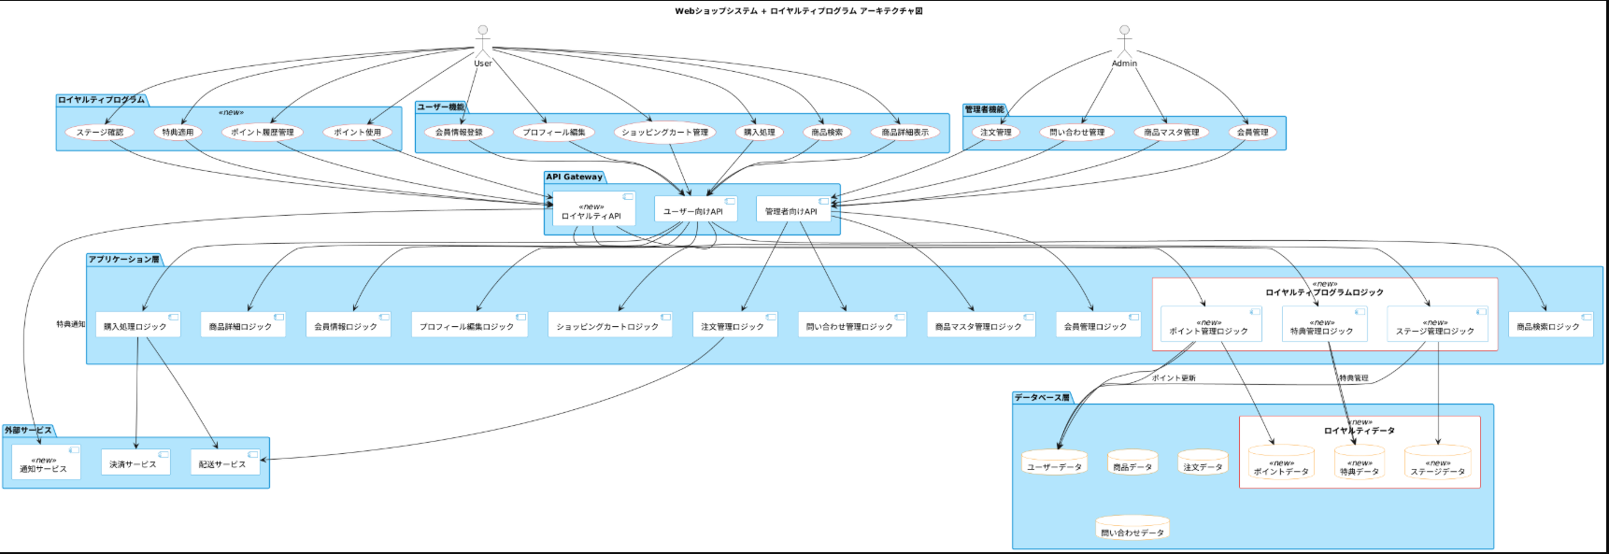
 | 上記Webショップサイトに以下にロイヤルティプログラムを追加します。
@startuml | 追加する内容は以下のとおり。
skinparam component { | 既存のWebショップサイトのシステムアーキテクチャ図に追加してください。追加した箇所が分かるようにしてください。
BackgroundColor #E3F2FD '既存システムは青系統
BorderColor #0288D1 | #背景・目的
FontColor black | 上記のWebショップサイトにロイヤルティプログラムを追加する。
} | ロイヤルティプログラムは、会員が購入するたびに、購入額や購入回数に応じてポイントを付与し、そのポイントを使用して割引や特典を受けられる仕組みである。
skinparam database { | 顧客は購入履歴や行動に基づいてレベルアップし、より多くの特典を享受でき、会員はより買い物をする動機を得られ、リピーターの成長が促進されることが期待されている。
BackgroundColor #FFE0B2 'データベースはオレンジ系統
BorderColor #FB8C00
FontColor black | #追加する機能
} | ・ポイント管理機能
skinparam usecase { | -会員の商品を購入した際に、購入価格や価格に応じてポイントを自動で加算できる
BackgroundColor #FFCDD2 '赤系統: 新規追加部分 (ロイヤルティプログラム) | - 会員がポイント履歴を確認できる]
BorderColor #E53935 | -会員がポイントを利用して割引や特典を受け取ることができる
FontColor black | -ポイントの有効期限の設定と期限切れのポイントを自動的に失効させることができる
} | -有効期限が近づいたポイントについて会員に通知が送られる
skinparam package { | -会員が現在のステージと次のステージに必要な条件を確認できる
BackgroundColor #B3E5FC | -会員の購買履歴に基づいてステージが昇格または降格される
BorderColor #0288D1 | ・ロイヤルティ特典付与機能
} | -会員の誕生月に特別な特典が自動的に適用される
skinparam rectangle { | -ロイヤルティプログラムのステージに応じて、割引対象商品と割引率が設定される
BackgroundColor #FFCDD2 '赤系統: 新規追加部分のバックグラウンド | -ロイヤルティプログラムのメンバーに対して、新商品や限定商品の先行販売情報をメールで情報配信する
BorderColor #E53935 | -一定のステージに到達した会員に対して対象となる注文に自動的に無料配送サービスをつける
FontColor black
} | #既存画面の改修（会員登録とプロフィール管理）
 | ロイヤルティプログラム導入に伴い、会員登録とプロフィール編集画面は以下項目を入れた画面に改修し、バリデーションを行う
title Webショップシステム + ロイヤルティプログラム アーキテクチャ図 | ・会員登録画面
 | フォーム項目：名前、メールアドレス、パスワード、生年月日、性別、住所
actor "User" as user | バリデーション：必須項目のチェック、メールアドレス形式の確認、パスワード強度のチェック
actor "Admin" as admin | ・プロフィール編集画面
 | フォーム項目：名前、メールアドレス、パスワード、生年月日、性別、住所
package "ユーザー機能" { | バリデーション：必須項目のチェック、メールアドレス形式の確認、パスワード強度のチェック
usecase "商品検索" as U_Search
usecase "商品詳細表示" as U_ProductDetail | #画面の追加（ポイントシステム）
usecase "会員情報登録" as U_UserRegistration | ポイント利用に関連する機能は以下を表示した画面で操作する。
usecase "プロフィール編集" as U_ProfileEdit | ・ポイント履歴画面
usecase "ショッピングカート管理" as U_Cart | フォーム項目/表示項目：ポイント獲得日、購入商品、獲得ポイント数、利用ポイント数、残ポイント
usecase "購入処理" as U_Purchase | ・ポイント利用画面
} | フォーム項目/表示項目：利用可能な特典一覧、特典を選択し、ポイントを利用して割引を適用するオプション

package "管理者機能" { | #画面の追加（ステージシステム）
usecase "商品マスタ管理" as A_ProductManagement | ステージに関連する画面は以下を表示させる。
usecase "会員管理" as A_UserManagement | ・ステージ確認画面
usecase "注文管理" as A_OrderManagement | フォーム項目/表示項目：現在のステージ、次のステージに必要な条件、ステージに応じた特典一覧
usecase "問い合わせ管理" as A_InquiryManagement
} | #画面の追加（ロイヤルティ特典付与）
 | ロイヤルティ特典に関連する画面は以下を表示させる。
package "ロイヤルティプログラム" <<new>> { | ・ステージ確認画面
usecase "ポイント履歴管理" as Loyalty_PointHistory | フォーム項目/表示項目：誕生日特典や記念日特典、特定商品の割引や先行販売情報、無料配送やギフトラッピングサービスの利用オプション
usecase "ポイント使用" as Loyalty_PointUsage
usecase "ステージ確認" as Loyalty_StageCheck
usecase "特典適用" as Loyalty_SpecialBenefits | #追加するデータベース
} | 会員情報、ポイント履歴、レベル/ステージ情報を管理

package "API Gateway" {
component "ユーザー向けAPI" as UserAPI | #既存Webショップサイトとの連携
component "管理者向けAPI" as AdminAPI | ・API設計
component "ロイヤルティAPI" <<new>> as LoyaltyAPI | -ロイヤルティプログラムのポイント付与、特典適用、ステージ管理に必要なAPIの提供をする。
} | 5.2 データ同期
 | -既存の顧客データベースとリアルタイムでデータを同期
package "アプリケーション層" {
component "商品検索ロジック" as App_SearchLogic
component "商品詳細ロジック" as App_ProductDetailLogic
component "会員情報ロジック" as App_UserLogic
component "プロフィール編集ロジック" as App_ProfileEditLogic
component "ショッピングカートロジック" as App_CartLogic
component "購入処理ロジック" as App_PurchaseLogic
component "商品マスタ管理ロジック" as App_AdminProductLogic
component "会員管理ロジック" as App_AdminUserLogic
component "注文管理ロジック" as App_AdminOrderLogic
component "問い合わせ管理ロジック" as App_AdminInquiryLogic

rectangle "ロイヤルティプログラムロジック" <<new>> {
component "ポイント管理ロジック" <<new>> as Loyalty_PointLogic
component "特典管理ロジック" <<new>> as Loyalty_BenefitsLogic
component "ステージ管理ロジック" <<new>> as Loyalty_StageLogic
}
}

package "データベース層" {
database "商品データ" as DB_Product
database "ユーザーデータ" as DB_User
database "注文データ" as DB_Order
database "問い合わせデータ" as DB_Inquiry

rectangle "ロイヤルティデータ" <<new>> {
database "ポイントデータ" <<new>> as DB_Points
database "ステージデータ" <<new>> as DB_Stages
database "特典データ" <<new>> as DB_Benefits
}
}

package "外部サービス" {
component "決済サービス" as PaymentService
component "配送サービス" as DeliveryService
component "通知サービス" <<new>> as NotificationService
}

' ユーザー機能の関連性
user --> U_Search
user --> U_ProductDetail
user --> U_UserRegistration
user --> U_ProfileEdit
user --> U_Cart
user --> U_Purchase

'U_Searchと商品検索ロジック
U_Search --> UserAPI
UserAPI --> App_SearchLogic

'U_ProductDetailと商品詳細ロジック
U_ProductDetail --> UserAPI
UserAPI --> App_ProductDetailLogic

'U_UserRegistrationと会員情報ロジック
U_UserRegistration --> UserAPI
UserAPI --> App_UserLogic

'U_ProfileEditとプロフィール編集ロジック
U_ProfileEdit --> UserAPI
UserAPI --> App_ProfileEditLogic

'U_Cartとショッピングカートロジック
U_Cart --> UserAPI
UserAPI --> App_CartLogic

'U_Purchaseと購入処理ロジック
U_Purchase --> UserAPI
UserAPI --> App_PurchaseLogic

' ロイヤルティプログラム機能の関連性
user --> Loyalty_PointHistory
user --> Loyalty_PointUsage
user --> Loyalty_StageCheck
user --> Loyalty_SpecialBenefits

Loyalty_PointHistory --> LoyaltyAPI
Loyalty_PointUsage --> LoyaltyAPI
Loyalty_StageCheck --> LoyaltyAPI
Loyalty_SpecialBenefits --> LoyaltyAPI

LoyaltyAPI --> Loyalty_PointLogic
LoyaltyAPI --> Loyalty_BenefitsLogic
LoyaltyAPI --> Loyalty_StageLogic

'Loyalty アプリケーションロジックからデータベースへ
Loyalty_PointLogic --> DB_Points
Loyalty_PointLogic --> DB_User
Loyalty_BenefitsLogic --> DB_Benefits
Loyalty_StageLogic --> DB_Stages
Loyalty_StageLogic --> DB_User

Loyalty_PointLogic --> DB_User : ポイント更新
Loyalty_BenefitsLogic --> DB_Benefits : 特典管理

' 管理者機能の関連性
admin --> A_ProductManagement
admin --> A_UserManagement
admin --> A_OrderManagement
admin --> A_InquiryManagement

A_ProductManagement --> AdminAPI
AdminAPI --> App_AdminProductLogic

A_UserManagement --> AdminAPI
AdminAPI --> App_AdminUserLogic

A_OrderManagement --> AdminAPI
AdminAPI --> App_AdminOrderLogic

A_InquiryManagement --> AdminAPI
AdminAPI --> App_AdminInquiryLogic

'外部サービスとの関連性
App_PurchaseLogic --> PaymentService
App_PurchaseLogic --> DeliveryService
App_AdminOrderLogic --> DeliveryService

'Loyalty関連の外部サービス
LoyaltyAPI --> NotificationService : 特典通知
@enduml

